修正履歴
UI設計書 |  |  | 表紙 |  | システム名 | 就業システム | 機能ID | KDW006 | 日付 |  | 2019-01-11
 |  |  |  |  |  |  | 機能名 | 勤怠項目前準備 | 作成者 |  | HoiDD

 | NO | シート |  | 修正内容 |  |  |  |  |  | 修正者 |  | 修正日
 | 1 | 月別実績の修正 表示フォーマットの登録 並び順_項目移送表 |  | Đã sửa tên file thành マスタリスト設計書-KDW006- 勤怠項目前準備 |  |  |  |  |  | HoiDD |  | 1/17/2019
 | 2 | 日別実績の修正 表示フォーマットの登録_出力イメージ |  | Đã sửa thành căn trái cho H11_3 |  |  |  |  |  | HoiDD |  | 1/17/2020
 | 3 | 日別実績の修正 表示フォーマットの登録_項目定義 |  | Đã sửa thành căn trái cho H11_3 |  |  |  |  |  | HoiDD |  | 1/17/2021
 | 4 | 日別実績の修正 表示フォーマットの登録 並び順_項目移送表 |  | Đã sửa I11_3 mapping với domain 日次の勤怠項目の並び順.日次の勤怠項目の順番.順番 |  |  |  |  |  | HoiDD |  | 1/17/2022
 | 5 | 月別実績の修正 勤怠項目利用設定_出力イメージ |  | Đã sửa thành căn phải cho K11_3 |  |  |  |  |  | HoiDD |  | 1/17/2023
 | 6 | 月別実績の修正 表示フォーマットの登録_出力イメージ |  | Đã căn phải cho M11_3 |  |  |  |  |  | HoiDD |  | 1/17/2024
 | 7 | 月別実績の修正 表示フォーマットの登録 並び順_項目移送表 |  | Đã sửa domain theo EA thành 勤務種別で参照する場合の月次項目の並び順.勤務種別で参照する場合の順番.順番 |  |  |  |  |  | HoiDD |  | 1/17/2025
 | 8 | 機能制限_項目移送表 |  | Đã thêm mô tả chi tiết cho B11_1 |  |  |  |  |  | HoiDD |  | 1/17/2026
 | 9 | 機能制限_項目移送表 |  | Đã sửa B11_9 sang B11_10 và B11_10 sang B11_9 |  |  |  |  |  | HoiDD |  | 1/17/2027
 | 10 | 権限別機能制限_出力イメージ |  | Đã sửa các trường từ C10_3 lấy từ Db |  |  |  |  |  | HoiDD |  | 1/17/2028
 | 11 | 日別実績の修正 勤怠項目利用設定_項目定義 |  | Sửa TextRS của D10_7 thành KDW006_151 |  |  |  |  |  | HoiDD |  | 1/17/2029
 | 12 | 日別実績の修正 勤怠項目利用設定_項目移送表 |  | Đã sửa tên domain D11_1 và chú thích thêm |  |  |  |  |  | HoiDD |  | 1/17/2030
 | 13 | 日別実績の修正 勤怠項目表示制御_項目移送表 |  | chuyển chú thích cho màu xuống item E11_3 |  |  |  |  |  | HoiDD |  | 1/17/2031
 | 14 | 日別実績の修正 エラーアラーム設定 追加した項目_項目移送表 |  | Đã mô tả thêm về điều kiện lấy ra code của F11_1 loại bỏ kí tự đầu tiên. |  |  |  |  |  | HoiDD |  | 1/17/2032
 | 15 | 日別実績の修正 エラーアラーム設定 追加した項目_項目移送表 |  | Đã sửa tên domain cho F11_40 |  |  |  |  |  | HoiDD |  | 1/17/2033
 | 16 | 日別実績の修正 エラーアラーム設定 追加した項目_項目移送表 |  | Em đã thêm mô tả về dữ liệu được in ra như thế nào |  |  |  |  |  | HoiDD |  | 1/17/2034
 | 17 | 日別実績の修正 エラーアラーム設定 追加した項目_項目移送表 |  | Em đã sửa F11_29 mapping với domain 就業時間帯の設定.コード +就業時間帯の設定.就業時間帯の表示名.名称 (就業時間帯の設定.コード in 対象の就業時間帯.対象の勤務種類一覧),勤務種類.就業時間帯参照 昇順 |  |  |  |  |  | HoiDD |  | 1/17/2035
 | 18 | 日別実績の修正 エラーアラーム設定 追加した項目_項目移送表 |  | Đã sửa chỉ để sắp xếp theo workplace và các order khác để ở mục liên quan |  |  |  |  |  | HoiDD |  | 1/17/2036
 | 19 | 日別実績の修正 エラーアラーム設定 追加した項目_項目移送表 |  | Em đã thêm mô tả về việc loại bỏ kí tự đầu khởi F11_1 và lọc với điều kiện mã bắt đầu bởi chữ U |  |  |  |  |  | HoiDD |  | 1/17/2037
 | 20 | 日別実績の修正 エラーアラーム設定 追加した項目_項目移送表 |  | Đã sửa thành domain 勤務種類の表示名 |  |  |  |  |  | HoiDD |  | 1/17/2038
 | 21 | 日別実績の修正 エラーアラーム設定 追加した項目_項目移送表 |  | Em đã thêm chú thích về phần data phụ thuộc cho F11_4 |  |  |  |  |  | HoiDD |  | 1/17/2039
 | 22 | 各、項目定義 |  |  |  |  |  |  |  | HoiDD |  | 1/24/2019
 | 23 | 機能制限_項目移送表 |  | I did added condition to B11_3 and B11_4 |  |  |  |  |  | HoiDD |  | 1/24/2020
 | 24 | 権限別機能制限_項目移送表 |  | 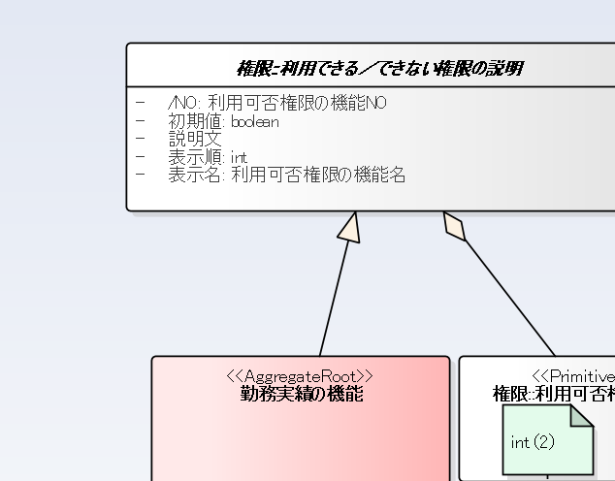 I did add condition sort for C10_3 |  |  |  |  |  | HoiDD |  | 1/24/2021
 | 25 | 日別実績の修正 勤怠項目利用設定_項目定義 |  | I did synchronized name |  |  |  |  |  | HoiDD |  | 1/24/2022
 | 26 | 日別実績の修正 エラーアラーム設定 追加した項目_項目移送表 |  | I did description about add dynamic column |  |  |  |  |  | HoiDD |  | 1/24/2023
 | 27 | 日別実績の修正 表示フォーマットの登録 並び順_項目移送表 |  | I did left alignment for D11_3 |  |  |  |  |  | HoiDD |  | 1/24/2024
 | 28 | 月別実績の修正 勤怠項目利用設定_項目定義 |  | I edited and added the conditions when the items were disable |  |  |  |  |  | HoiDD |  | 1/24/2025
 | 29 | 月別実績の修正 勤怠項目利用設定_項目移送表 |  | I did sort by 日次の勤怠項目の並び順.日次の勤怠項目の順番.順番 昇順 |  |  |  |  |  | HoiDD |  | 1/24/2026
 | 30 | 月別実績の修正 表示フォーマットの登録 並び順_項目移送表 |  | I did left alignment for K11_3 |  |  |  |  |  | HoiDD |  | 1/24/2027
 | 31 | 運用設定_出力イメージ 運用設定_項目定義 運用設定_項目移送表 機能制限_出力イメージ 機能制限_項目定義 機能制限_項目移送表 日別実績の修正 勤怠項目表示制御_出力イメージ 日別実績の修正 勤怠項目表示制御_項目定義 日別実績の修正 勤怠項目表示制御_項目移送表 日別実績修正エラーアラーム設定シス 固定項目表示_出力イメージ 日別実績修正エラーアラーム設定シス 固定項目表示_項目定義 日別実績修正エラーアラーム設定シス 固定項目表示_項目移送表 月別実績の修正 勤怠項目表示制御_出力イメージ 月別実績の修正 勤怠項目表示制御_項目定義 月別実績の修正 勤怠項目表示制御_項目移送表 日別実績の修正 エラーアラーム設定 追加した項目_項目定義 |  | ◆シートを削除：運用設定（出力イメージ,項目定義,項目移送表） ◆シートの修正：機能制限（出力イメージ,項目定義,項目移送表）,日別実績の修正 勤怠項目表示制御(出力イメージ,項目定義,項目移送表),日別実績修正エラーアラーム設定シス 固定項目表示(出力イメージ,項目定義,項目移送表),月別実績の修正 勤怠項目表示制御(出力イメージ,項目定義,項目移送表),日別実績の修正 エラーアラーム設定 追加した項目(項目定義) |  |  |  |  |  | トワン |  | 2021-03-31
 | 32 | 日別実績の修正 工数実績の利用設定_出力イメージ 日別実績の修正 工数実績の利用設定_項目定義 日別実績の修正 工数実績の利用設定_項目移送表 |  | ◆以下のシート追加： 日別実績の修正 工数実績の利用設定_出力イメージ 日別実績の修正 工数実績の利用設定_項目定義 日別実績の修正 工数実績の利用設定_項目移送表 |  |  |  |  |  | トワン |  | 2021-04-22
 | 33 | 日別実績の修正 勤怠項目表示制御_出力イメージ 日別実績の修正 勤怠項目表示制御_項目定義 日別実績の修正 勤怠項目表示制御_項目移送表 月別実績の修正 勤怠項目表示制御_出力イメージ 月別実績の修正 勤怠項目表示制御_項目定義 月別実績の修正 勤怠項目表示制御_項目移送表 |  | 「丸め単位」の削除 |  |  |  |  |  | 浜中 |  | 2021-09-21
 | 34 | 任意期間の修正 表示フォーマットの登録_出力イメージ 任意期間の修正 表示フォーマットの登録_項目定義 任意期間の修正 表示フォーマットの登録_項目移送表 |  | 任意項目設定ﾌｫｰﾏｯﾄ追加対応 ◆以下のシート追加： 任意期間の修正 表示フォーマットの登録_出力イメージ 任意期間の修正 表示フォーマットの登録_項目定義 任意期間の修正 表示フォーマットの登録_項目移送表 |  |  |  |  |  | 櫻谷 |  | 2022-03-22
 | 35 | 機能制限_出力イメージ 機能制限_項目定義 機能制限_項目移送表 |  | #124082対応 |  |  |  |  |  | トワン |  | 2022-04-06
 | 36 | 機能制限_出力イメージ 機能制限_項目定義 機能制限_項目移送表 |  | 「36協定時間超過チェック」を追加 |  |  |  |  |  | HoaTT |  | 2022-04-14
 | 37 | 機能制限_出力イメージ 機能制限_項目定義 機能制限_項目移送表 |  | #124887対応 |  |  |  |  |  | 廣田 |  | 2022-05-18
 | 38 | 機能制限_出力イメージ 機能制限_項目定義 機能制限_項目移送表 |  | E版裏マスタ対応 （日別実績の確認の全フェーズ解除対応） |  |  |  |  |  | 宮本 |  | 2022-05-25
 | 39 | 機能制限_出力イメージ |  | #127825 順番を設定画面に合わせて修正 |  |  |  |  |  | 廣田 |  | 2022-10-17
 | 40 | 日別実績の修正 工数実績の利用設定_出力イメージ 日別実績の修正 工数実績の利用設定_項目定義 日別実績の修正 工数実績の利用設定_項目移送表 |  | #127917 対応 1つの時間帯に複数作業利用設定追加 |  |  |  |  |  | トワン |  | 2022-10-28
 | 41 | 日別実績の修正 工数実績の利用設定_出力イメージ 日別実績の修正 工数実績の利用設定_項目定義 日別実績の修正 工数実績の利用設定_項目移送表 |  | #129080 |  |  |  |  |  | 廣田 |  | 2023-01-26
 | 42 | 機能制限_出力イメージ 機能制限_項目定義 機能制限_項目移送表 |  | #131778 |  |  |  |  |  | トワン
 | 43 | 機能制限_出力イメージ 機能制限_項目定義 機能制限_項目移送表 |  | #131625 本人確認なしでも上長確認を行えるようにする対応 ＋ レイアウト調整 |  |  |  |  |  | 宮本 |  | 2023-05-26
 | 44 | 機能制限_出力イメージ 機能制限_項目定義 機能制限_項目移送表 |  | 不具合を修正 |  |  |  |  |  | 宮本 |  | 2023-06-14
 | 45 | 日別実績の修正 工数実績の利用設定_出力イメージ 日別実績の修正 工数実績の利用設定_項目定義 日別実績の修正 工数実績の利用設定_項目移送表 |  | 機能強化Q2-Q3対応 利用する作業枠の必須設定を追加 |  |  |  |  |  | 高澤 |  | 2023-08-17
 | 46 | 機能制限_出力イメージ 機能制限_項目定義 機能制限_項目移送表 |  | 機能強化Q2-Q3対応 |  |  |  |  |  | 牛垣 |  | 2023-09-20
 | 47
 | 48
 | 49
 | 50
 | 51
 | 52
 | 53

機能制限_出力イメージ
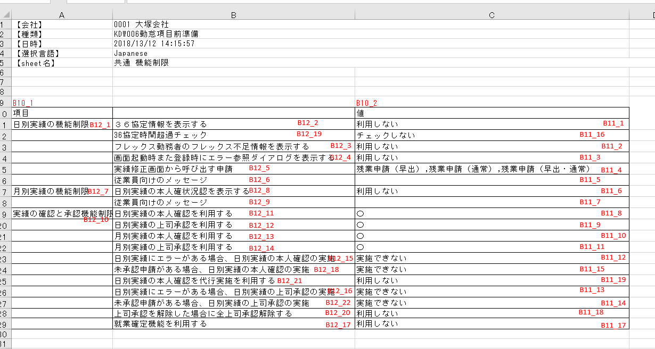
【会社】 | 0001 大塚会社
【種類】 | KDW006勤怠項目前準備
【日時】 | 2018/13/12 14:15:57
【選択言語】 | Japanese
【sheet名】 | 共通 機能制限

B12_1
B12_2
B11_1
B12_19
B11_16
B10_1 |  |  | B10_3 | ver44 B10_2→B10_3
項目 |  |  | 値
日別実績の機能制限 | ３６協定情報を表示する |  | 利用しない
B12_3
B11_2
 | 36協定時間超過チェック |  | チェックしない |  | ver36 追加
B12_4
B11_3
 | フレックス勤務者のフレックス不足情報を表示する |  | 利用しない
B12_5
B11_4
 | 画面起動時また登録時にエラー参照ダイアログを表示する |  | 利用しない
B12_6
B11_5
 | 実績修正画面から呼び出す申請 |  | 残業申請（早出）,残業申請（通常）,残業申請（早出・通常）
B12_7
B12_8
B11_6
 | 従業員向けのメッセージ
B12_9
B11_7
月別実績の機能制限 | 日別実績の本人確状況認を表示する |  | 利用しない
B12_11
B11_8
 | 従業員向けのメッセージ
B12_10
B12_15
B11_12
実績の確認と承認機能制限 | 日別実績の本人確認を利用する |  | 〇
B12_18
B11_15
 |  | 日別実績にエラーがある場合、日別実績の本人確認の実施 | 実施できない
B12_21
B11_19
 |  | 未承認申請がある場合、日別実績の本人確認の実施 | 実施できない
 |  | 日別実績の本人確認を代行実施を利用する | 利用しない
B12_12
B12_16
B11_9
B11_13
 | 日別実績の上司承認を利用する |  | 〇
B12_22
B11_17
 |  | 日別実績にエラーがある場合、日別実績の上司承認の実施 | 実施できない |  | ver35
B12_13
B11_10
 |  | 未承認申請がある場合、日別実績の上司承認の実施 | 実施できない |  | ver42 | ver44 B11_14と位置入れ替え
B12_25
B11_22
 | 月別実績の本人確認を利用する |  | 〇
B12_23
B11_20
 |  | 日別実績の本人確認を代行実施を利用する | 利用しない |  | ver46 追加
B12_14
B11_11
 | ステップ2の実施は前のステップ完了必須とする |  | する |  | ver43
B12_24
B11_21
 | 月別実績の上司承認を利用する |  | 〇 |  | ver37
B12_20
B11_18
 | ステップ3の実施は前のステップ完了必須とする |  | する |  | ver43
B12_17
B11_14
 | 上司承認を解除した場合に全上司承認解除する |  | する |  | ver38 | ver39
 | 就業確定機能を利用する |  | 利用しない |  |  | ver39 | ver44 B11_17と位置入れ替え
 |  |  | ver43 レイアウトを大きく変更しました。変更前イメージ↓

日別実績の修正 勤怠項目表示制御_出力イメージ
【会社】 | 0001 大塚会社
【種類】 | KDW006勤怠項目前準備
【日時】 | 2018/13/12 14:15:57
【選択言語】 | Japanese
【sheet名】 | 日別実績の修正 勤怠項目表示制御

Ver33

E10_1 | E10_2 | E10_5 | E10_6 | E10_3 | E10_4
コード | 項目 | 表示名称 | 改行位置 | ヘッダー色 | 丸め単位
1 | 予定勤務種類 |  |  | ffff00 | 1分
2 | 予定就業時間帯 |  |  | 00ffff | 1分
3 | 予定出勤時刻1 |  |  | ff00ff | 1分
： | ： |  |  | ： | ：
E11_1 | E11_2 | E11_5 | E11_6 | E11_3 | E11_4

 |  |  |  |  | ver33

日別実績の修正 勤怠項目表示制御_項目定義
UI設計書 |  |  | 項目定義 |  |  |  | システム名 | 就業システム | 機能ID | KDW006 |  |  | 日付 | 2019-01-02
 |  |  |  |  |  |  |  |  | 機能名 | 勤怠項目前準備 |  |  | 作成者 | HoiDD

 | ファイル名 |  |  | KDW006勤怠項目前準備_YYYYMMDDHHMMSS.xlsx
 | シート名 |  |  | 日別実績の修正 勤怠項目表示制御(#KDW006_139)
 | マスタリスト名 |  |  | 勤怠項目前準備

 | ヘッダ部分

 | 項目番号 | 論理名 |  |  | プロパティ

 | E10_1 | コード |  |  | テキスト | #KDW006_106
 |  |  |  |  | 書式 | ×
 | E10_2 | 項目 |  |  | テキスト | #KDW006_88
 |  |  |  |  | 書式 | ×
 | E10_5 | 表示名称 |  |  | テキスト | #KDW002_65 |  |  |  |  | ver31
 |  |  |  |  | 書式 | ×
 | E10_6 | 改行位置 |  |  | テキスト | #KDW002_67 |  |  |  |  | ver31
 |  |  |  |  | 書式 | ×
 | E10_3 | ヘッダー色 |  |  | テキスト | #KDW006_152
 |  |  |  |  | 書式 | ×
Ver33
 | E10_4 | 丸め単位 |  |  | テキスト | #KDW006_153 |  |  |  |  |  | ver33
 |  |  |  |  | 書式 | ×

 | カラム部分

 | 項目番号 | 論理名 |  |  | プロパティ

 | E11_1 | コード |  |  | テキスト | ×
 |  |  |  |  | 位置 | 左寄せ
 |  |  |  |  | 書式 | ×
 | E11_2 | 項目 |  |  | テキスト | ×
 |  |  |  |  | 位置 | 左寄せ
 |  |  |  |  | 書式 | ×
 | E11_5 | 表示名称 |  |  | テキスト | × |  |  |  |  | ver31
 |  |  |  |  | 位置 | 左寄せ
 |  |  |  |  | 書式 | ×
 | E11_6 | 改行位置 |  |  | テキスト | × |  |  |  |  | ver31
 |  |  |  |  | 位置 | 右寄せ
 |  |  |  |  | 書式 | ×
 | E11_3 | ヘッダー色 |  |  | テキスト | ×
 |  |  |  |  | 位置 | 左寄せ
 |  |  |  |  | 書式 | color
Ver33
 | E11_4 | 丸め単位 |  |  | テキスト | × |  |  |  |  |  | ver33
 |  |  |  |  | 位置 | 右寄せ
 |  |  |  |  | 書式 | ×

日別実績の修正 勤怠項目表示制御_項目移送表
UI設計書 |  |  |  |  |  | 項目移送表 |  |  | システム名 | 就業システム |  |  | 機能ID | KDW006 |  | 日付 | 1/2/2019
 |  |  |  |  |  |  |  |  |  |  |  |  | 機能名 | 勤怠項目前準備 |  | 作成者 | HoiDD

 | トリガー |  |  |  |  |  | マスタリストを出力するとき

 | シート名 |  |  |  |  |  | 日別実績の修正 勤怠項目表示制御(KDW006_139)

 |  | 抽出条件 |  |  |  | 会社ID＝ログイン会社ID

 |  | 並び順 |  |  |  | 日次の勤怠項目.表示番号 昇順

 |  | 帳票 |  |  |  |  |  |  |  |  | ドメインモデル

 |  |  | 項目番号 |  |  |  | 論理名 | 備考 |  |  |  | クラス名 |  |  | 属性名 |  | 備考

 |  |  | E11_1 |  |  |  | コード |  |  |  |  | 日次の勤怠項目 |  |  | 表示番号
 |  |  | E11_2 |  |  |  | 項目 |  |  |  |  | 日次の勤怠項目 |  |  | 名称
 |  |  | E11_5 |  |  |  | 表示名称 |  |  |  |  | 日次の勤怠項目 |  |  | 表示名称 |  |  | ver31
 |  |  | E11_6 |  |  |  | 改行位置 |  |  |  |  | 日次の勤怠項目 |  |  | 名称の改行位置 |  |  | ver31
 |  |  | E11_3 |  |  |  | ヘッダー色 | Set background color for cell |  |  |  | 日次の勤怠項目の制御 |  |  | 日別実績のヘッダ背景色
Ver33
 |  |  | E11_4 |  |  |  | 丸め単位 | ※1 |  |  |  | 日次の勤怠項目の制御 |  |  | 項目の入力単位 |  |  | ver33

 |  |  | ※1 |  | ver31
 |  |  |  | 日次の勤怠項目.属性 = 時間 ⇒ 日次の勤怠項目の制御.項目の入力単位+KDW006_154 (Ex: 1分)
 |  |  |  | 日次の勤怠項目.属性 = 回数 ⇒ 日次の勤怠項目の制御.項目の入力単位+KDW006_230 (Ex: 1回)
 |  |  |  | 日次の勤怠項目.属性 = 金額 ⇒ 日次の勤怠項目の制御.項目の入力単位+KDW006_231 (Ex: 10000円)
 |  |  |  | 上記以外 ⇒ 空白にします

日別実績の修正 工数実績の利用設定_出力イメージ
【会社】 | 0001 大塚会社
【種類】 | KDW006勤怠項目前準備
【日時】 | 2018/13/12 14:15:57
【選択言語】 | Japanese
【sheet名】 | 日別実績の修正 勤務種類の制御

M12_10
M11_10
M12_1
M10_1 |  | M10_2
項目 |  | 値
工数入力利用設定 |  | 使用しない | ver40
M12_2
M11_2
M11_1
閲覧対象社員範囲 |  | 全員
M11_3
修正可能工数実績 |  | 当月
M12_3
M12_4
M11_4
作業時間のアラームチェック |  | 使用しない
M12_5
M11_5
 | 許可する総労働時間と作業合計時間の乖離 | 0:30
M12_6
M11_6
 | アラームメッセージ
M12_7
M11_7
 | メッセージ色 | ffff00
M12_8
M11_8
 | メッセージ太字 | ○
M12_9
M11_9
１つの作業時間帯に複数作業内容を登録する |  | 使用しない | ver40
M12_11
M11_11
設備入力利用設定 |  | 使用しない | ver40
M12_12
M11_12
計算残業時間の発生時に提出する申請 |  | 残業申請(早出) | ver41
必須作業枠 |  | 作業枠１～作業枠３ | ver45

月別実績の修正 勤怠項目表示制御_出力イメージ
【会社】 | 0001 大塚会社
【種類】 | KDW006勤怠項目前準備
【日時】 | 2018/13/12 14:15:57
【選択言語】 | Japanese
【sheet名】 | 月別実績の修正 勤怠項目表示制御

Ver33
L10_1 | L10_2 | L10_5 | L10_6 | L10_3 | L10_4
コード | 項目 | 表示名称 | 改行位置 | ヘッダー色 | 丸め単位
1 | 予定勤務種類 |  |  | ffff00 | 1分
2 | 予定就業時間帯 |  |  | 00ffff | 1分
3 | 予定出勤時刻1 |  |  | ff00ff | 1分
： | ： |  |  | ： | ：
L11_1 | L11_2 | L11_5 | L11_6 | L11_3 | L11_4

 |  |  |  |  | Ver33

月別実績の修正 勤怠項目表示制御_項目定義
UI設計書 |  |  | 項目定義 |  |  |  | システム名 | 就業システム | 機能ID | KDW006 |  | 日付 | 2019-01-02
 |  |  |  |  |  |  |  |  | 機能名 | 勤怠項目前準備 |  | 作成者 | HoiDD

 | ファイル名 |  |  | KDW006勤怠項目前準備_YYYYMMDDHHMMSS.xlsx
 | シート名 |  |  | 月別実績の修正 勤怠項目表示制御(#KDW006_146)
 | マスタリスト名 |  |  | 勤怠項目前準備

 | ヘッダ部分

 | 項目番号 | 論理名 |  |  | プロパティ

 | L10_1 | コード |  |  | テキスト | #KDW006_106
 |  |  |  |  | 書式 | ×
 | L10_2 | 項目 |  |  | テキスト | #KDW006_88
 |  |  |  |  | 書式 | ×
 | L10_5 | 表示名称 |  |  | テキスト | #KDW002_65 |  |  |  |  | ver31
 |  |  |  |  | 書式 | ×
 | L10_6 | 改行位置 |  |  | テキスト | #KDW002_67 |  |  |  |  | ver31
 |  |  |  |  | 書式 | ×
 | L10_3 | ヘッダー色 |  |  | テキスト | #KDW006_152
 |  |  |  |  | 書式 | ×
Ver33
 | L10_4 | 丸め単位 |  |  | テキスト | #KDW006_153 |  |  |  |  | Ver33
 |  |  |  |  | 書式 | ×

 | カラム部分

 | 項目番号 | 論理名 |  |  | プロパティ

 | L11_1 | コード |  |  | テキスト | ×
 |  |  |  |  | 位置 | 左寄せ
 |  |  |  |  | 書式 | ×
 | L11_2 | 項目 |  |  | テキスト | ×
 |  |  |  |  | 位置 | 左寄せ
 |  |  |  |  | 書式 | ×
 | L11_5 | 表示名称 |  |  | テキスト | × |  |  |  |  | ver31
 |  |  |  |  | 位置 | 左寄せ
 |  |  |  |  | 書式 | ×
 | L11_6 | 改行位置 |  |  | テキスト | × |  |  |  |  | ver31
 |  |  |  |  | 位置 | 右寄せ
 |  |  |  |  | 書式 | ×
 | L11_3 | ヘッダー色 |  |  | テキスト | ×
 |  |  |  |  | 位置 | 左寄せ
 |  |  |  |  | 書式 | Color
Ver33
 | L11_4 | 丸め単位 |  |  | テキスト | × |  |  |  |  | Ver33
 |  |  |  |  | 位置 | 右寄せ
 |  |  |  |  | 書式 | ×

月別実績の修正 勤怠項目表示制御_項目移送表
UI設計書 |  |  |  |  |  | 項目移送表 |  |  | システム名 | 就業システム |  |  | 機能ID | KDW006 |  | 日付 | 1/2/2019
 |  |  |  |  |  |  |  |  |  |  |  |  | 機能名 | 勤怠項目前準備 |  | 作成者 | HoiDD

 | トリガー |  |  |  |  |  | マスタリストを出力するとき

 | シート名 |  |  |  |  |  | 月別実績の修正 勤怠項目表示制御(KDW006_146)

 |  | 抽出条件 |  |  |  | 会社ID＝ログイン会社ID

 |  | 並び順 |  |  |  | 月次の勤怠項目.表示番号 昇順

 |  | 帳票 |  |  |  |  |  |  |  |  | ドメインモデル

 |  |  | 項目番号 |  |  |  | 論理名 | 備考 |  |  |  | クラス名 |  |  | 属性名 |  | 備考

 |  |  | L11_1 |  |  |  | コード |  |  |  |  | 月次の勤怠項目 |  |  | 表示番号
 |  |  | L11_2 |  |  |  | 項目 |  |  |  |  | 月次の勤怠項目 |  |  | 名称
 |  |  | E11_5 |  |  |  | 表示名称 |  |  |  |  | 月次の勤怠項目 |  |  | 表示名称 |  |  | ver31
 |  |  | E11_6 |  |  |  | 改行位置 |  |  |  |  | 月次の勤怠項目 |  |  | 名称の改行位置 |  |  | ver31
 |  |  | L11_3 |  |  |  | ヘッダー色 | Set background color for cell |  |  |  | 月次の勤怠項目の制御 |  |  | 月別実績のヘッダ背景色
Ver33
 |  |  | L11_4 |  |  |  | 丸め単位 | ※1 |  |  |  | 月次の勤怠項目の制御 |  |  | 時間項目の入力単位 |  |  | Ver33

 |  |  | ※1 |  | ver31
 |  |  |  | 月次の勤怠項目.属性 = 時間 ⇒ 月次の勤怠項目の制御.項目の入力単位+KDW006_154 (Ex: 1分)
 |  |  |  | 月次の勤怠項目.属性 = 回数 ⇒ 月次の勤怠項目の制御.項目の入力単位+KDW006_230 (Ex: 1回)
 |  |  |  | 月次の勤怠項目.属性 = 金額 ⇒ 月次の勤怠項目の制御.項目の入力単位+KDW006_231 (Ex: 10000円)
 |  |  |  | 上記以外 ⇒ 空白にします

画面イメージ(不要)
UI設計書 |  | 項目定義 |  |  |  | システム名 | 就業システム |  |  | 機能ID | KDW006 | 日付 | 2019-01-02
 |  |  |  |  |  |  |  |  |  | 機能名 | 勤怠項目前準備 | 作成者 | HoiDD

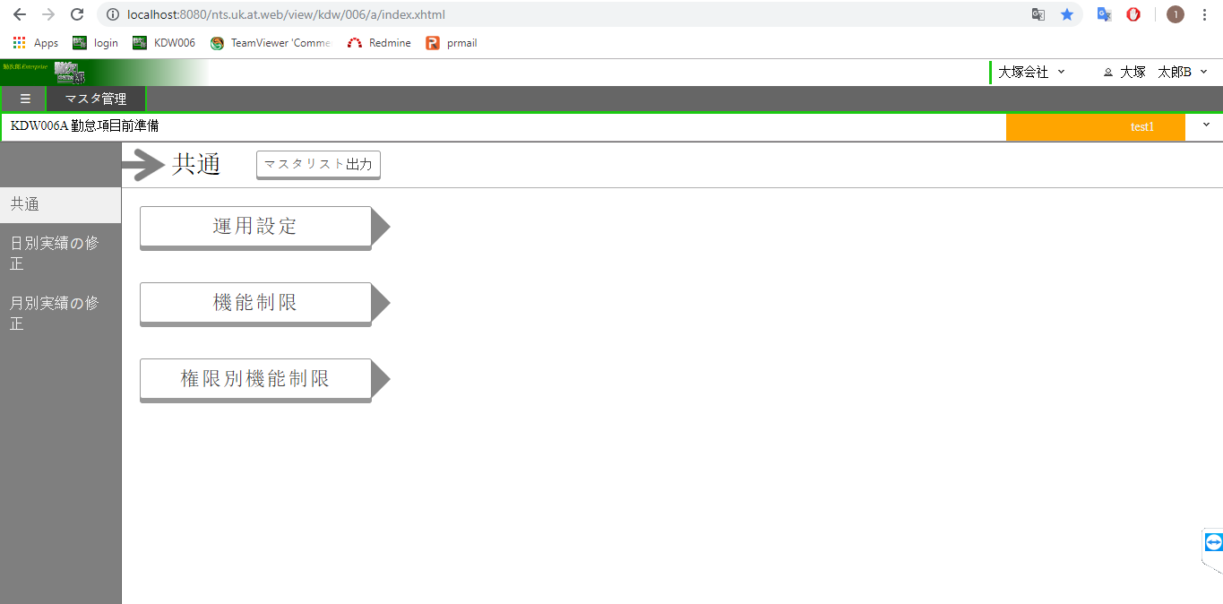

A2_5

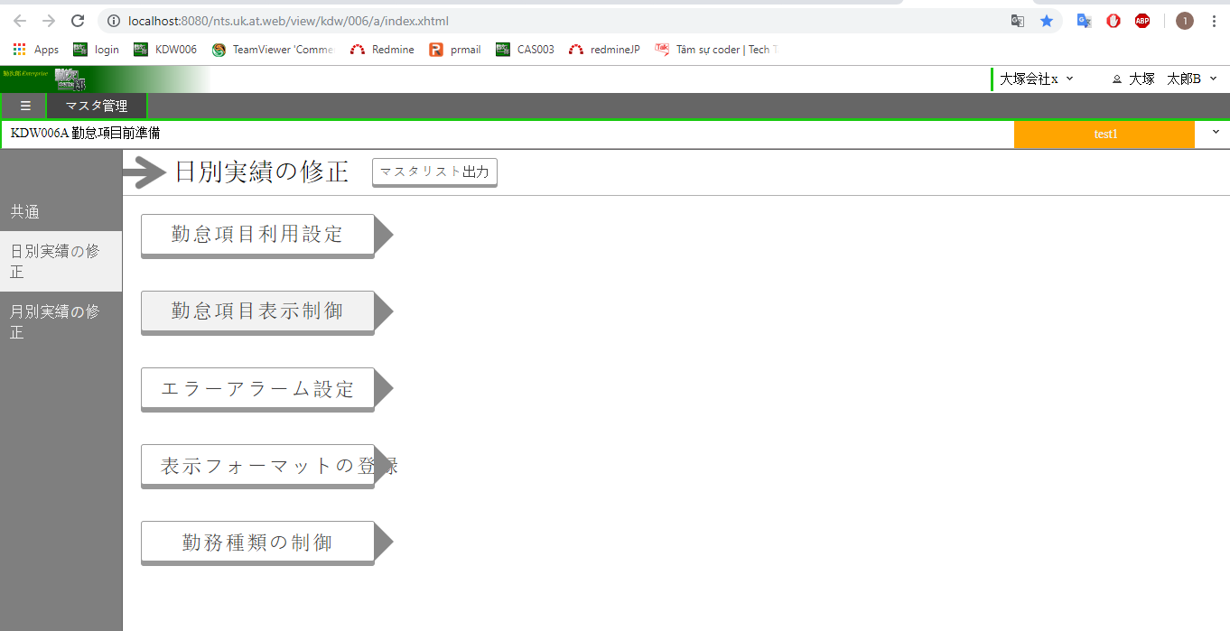

A2_6

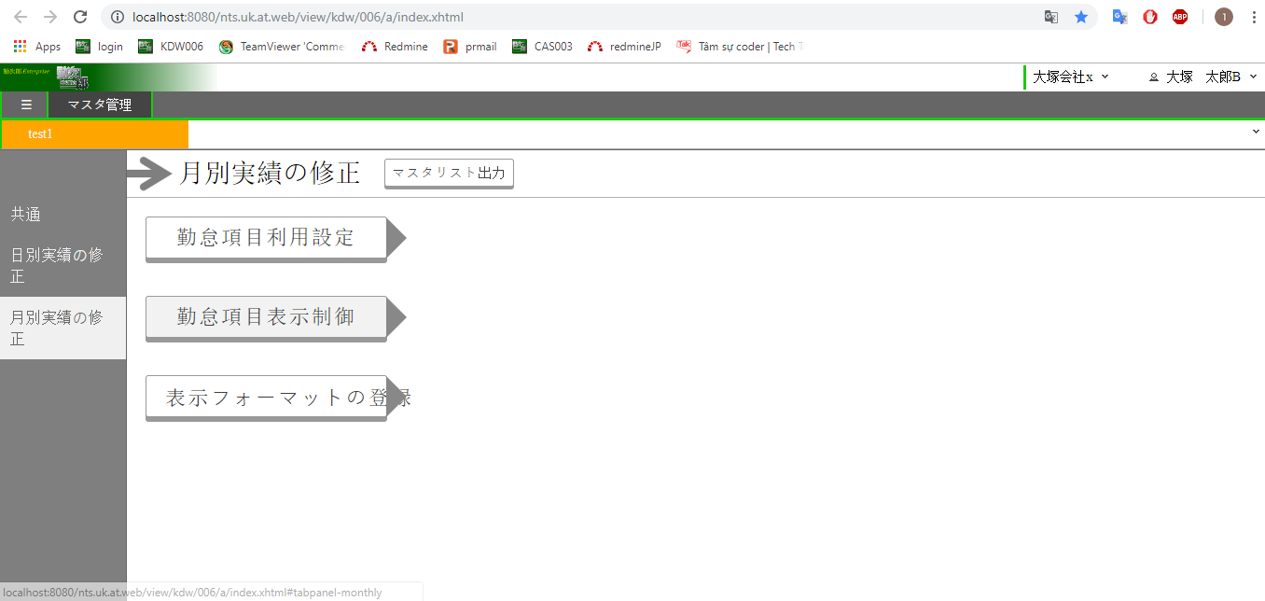

A2_7

項目番号 | 論理名 |  | 必須 | Tab | コントロール |  |  | プロパティ

A2_5 | メモ_テキスト |  | － | 4 | ファンクションボタン |  |  | テキスト | #KDW006_85
 |  |  |  |  |  |  |  | 色 | 一般
 |  |  |  |  |  |  |  | サイズ | 大
A2_6 | メモ_テキスト |  | － |  | ファンクションボタン |  |  | テキスト | #KDW006_85
 |  |  |  |  |  |  |  | 色 | 一般
 |  |  |  |  |  |  |  | サイズ | 大
A2_7 | メモ_テキスト |  | － |  | ファンクションボタン |  |  | テキスト | #KDW006_85
 |  |  |  |  |  |  |  | 色 | 一般
 |  |  |  |  |  |  |  | サイズ | 大

運用設定_出力イメージ(削除)
【会社】 | 0001 大塚会社
【種類】 | KDW006勤怠項目前準備
【日時】 | 2018/13/12 14:15:57
【選択言語】 | Japanese
【sheet名】 | 共通 運用設定

A11_1
A10_1 |  | A10_2
項目 |  | 値
設定単位 |  | 権限 | A12_1
A11_2
A11_3
従業員向けのコメント | 日別実績の修正画面 | テストコメント | A12_2
A11_4
 | 月別実績の修正画面 | 月別実績のコメント | A12_3

